Grafica
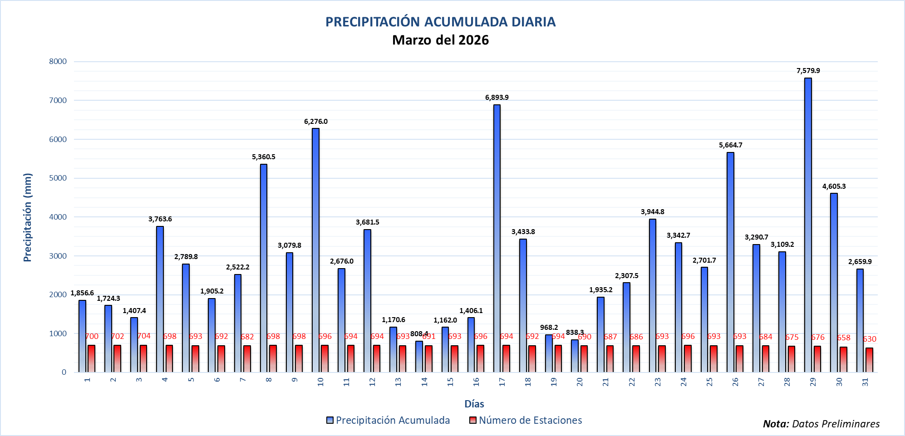
PRECIPITACIÓN ACUMULADA DIARIA Abril del 2026
 | Precipitación Acumulada | Número de Estaciones
 | 6,164.3 | 681
 | 2,171.1 | 675
 | 1,756.8 | 685
 | 4,059.0 | 682
 | 3,126.6 | 693
 | 3,557.5 | 702
 | 5,363.6 | 702
 | 2,863.8 | 699
 | 2,655.6 | 697
 | 4,733.4 | 697
 | 712.7 | 684
 | 3,422.3 | 696
 | 3,424.5 | 687
 | 10,836.4 | 691
 | 7,943.3 | 687
 | 12,181.0 | 688
 | 6,710.5 | 687
 | 1,855.5 | 680
 | 3,733.8 | 690
 | 1,861.7 | 690
 | 2,830.3 | 680
 | 5,447.5 | 675
 | 4,487.8 | 670
 | 6,907.7 | 607
 | -999.0 | -999
 | -999.0 | -999
 | -999.0 | -999
 | -999.0 | -999
 | -999.0 | -999
 | -999.0 | -999
 | -999.0 | -999

